Шапка
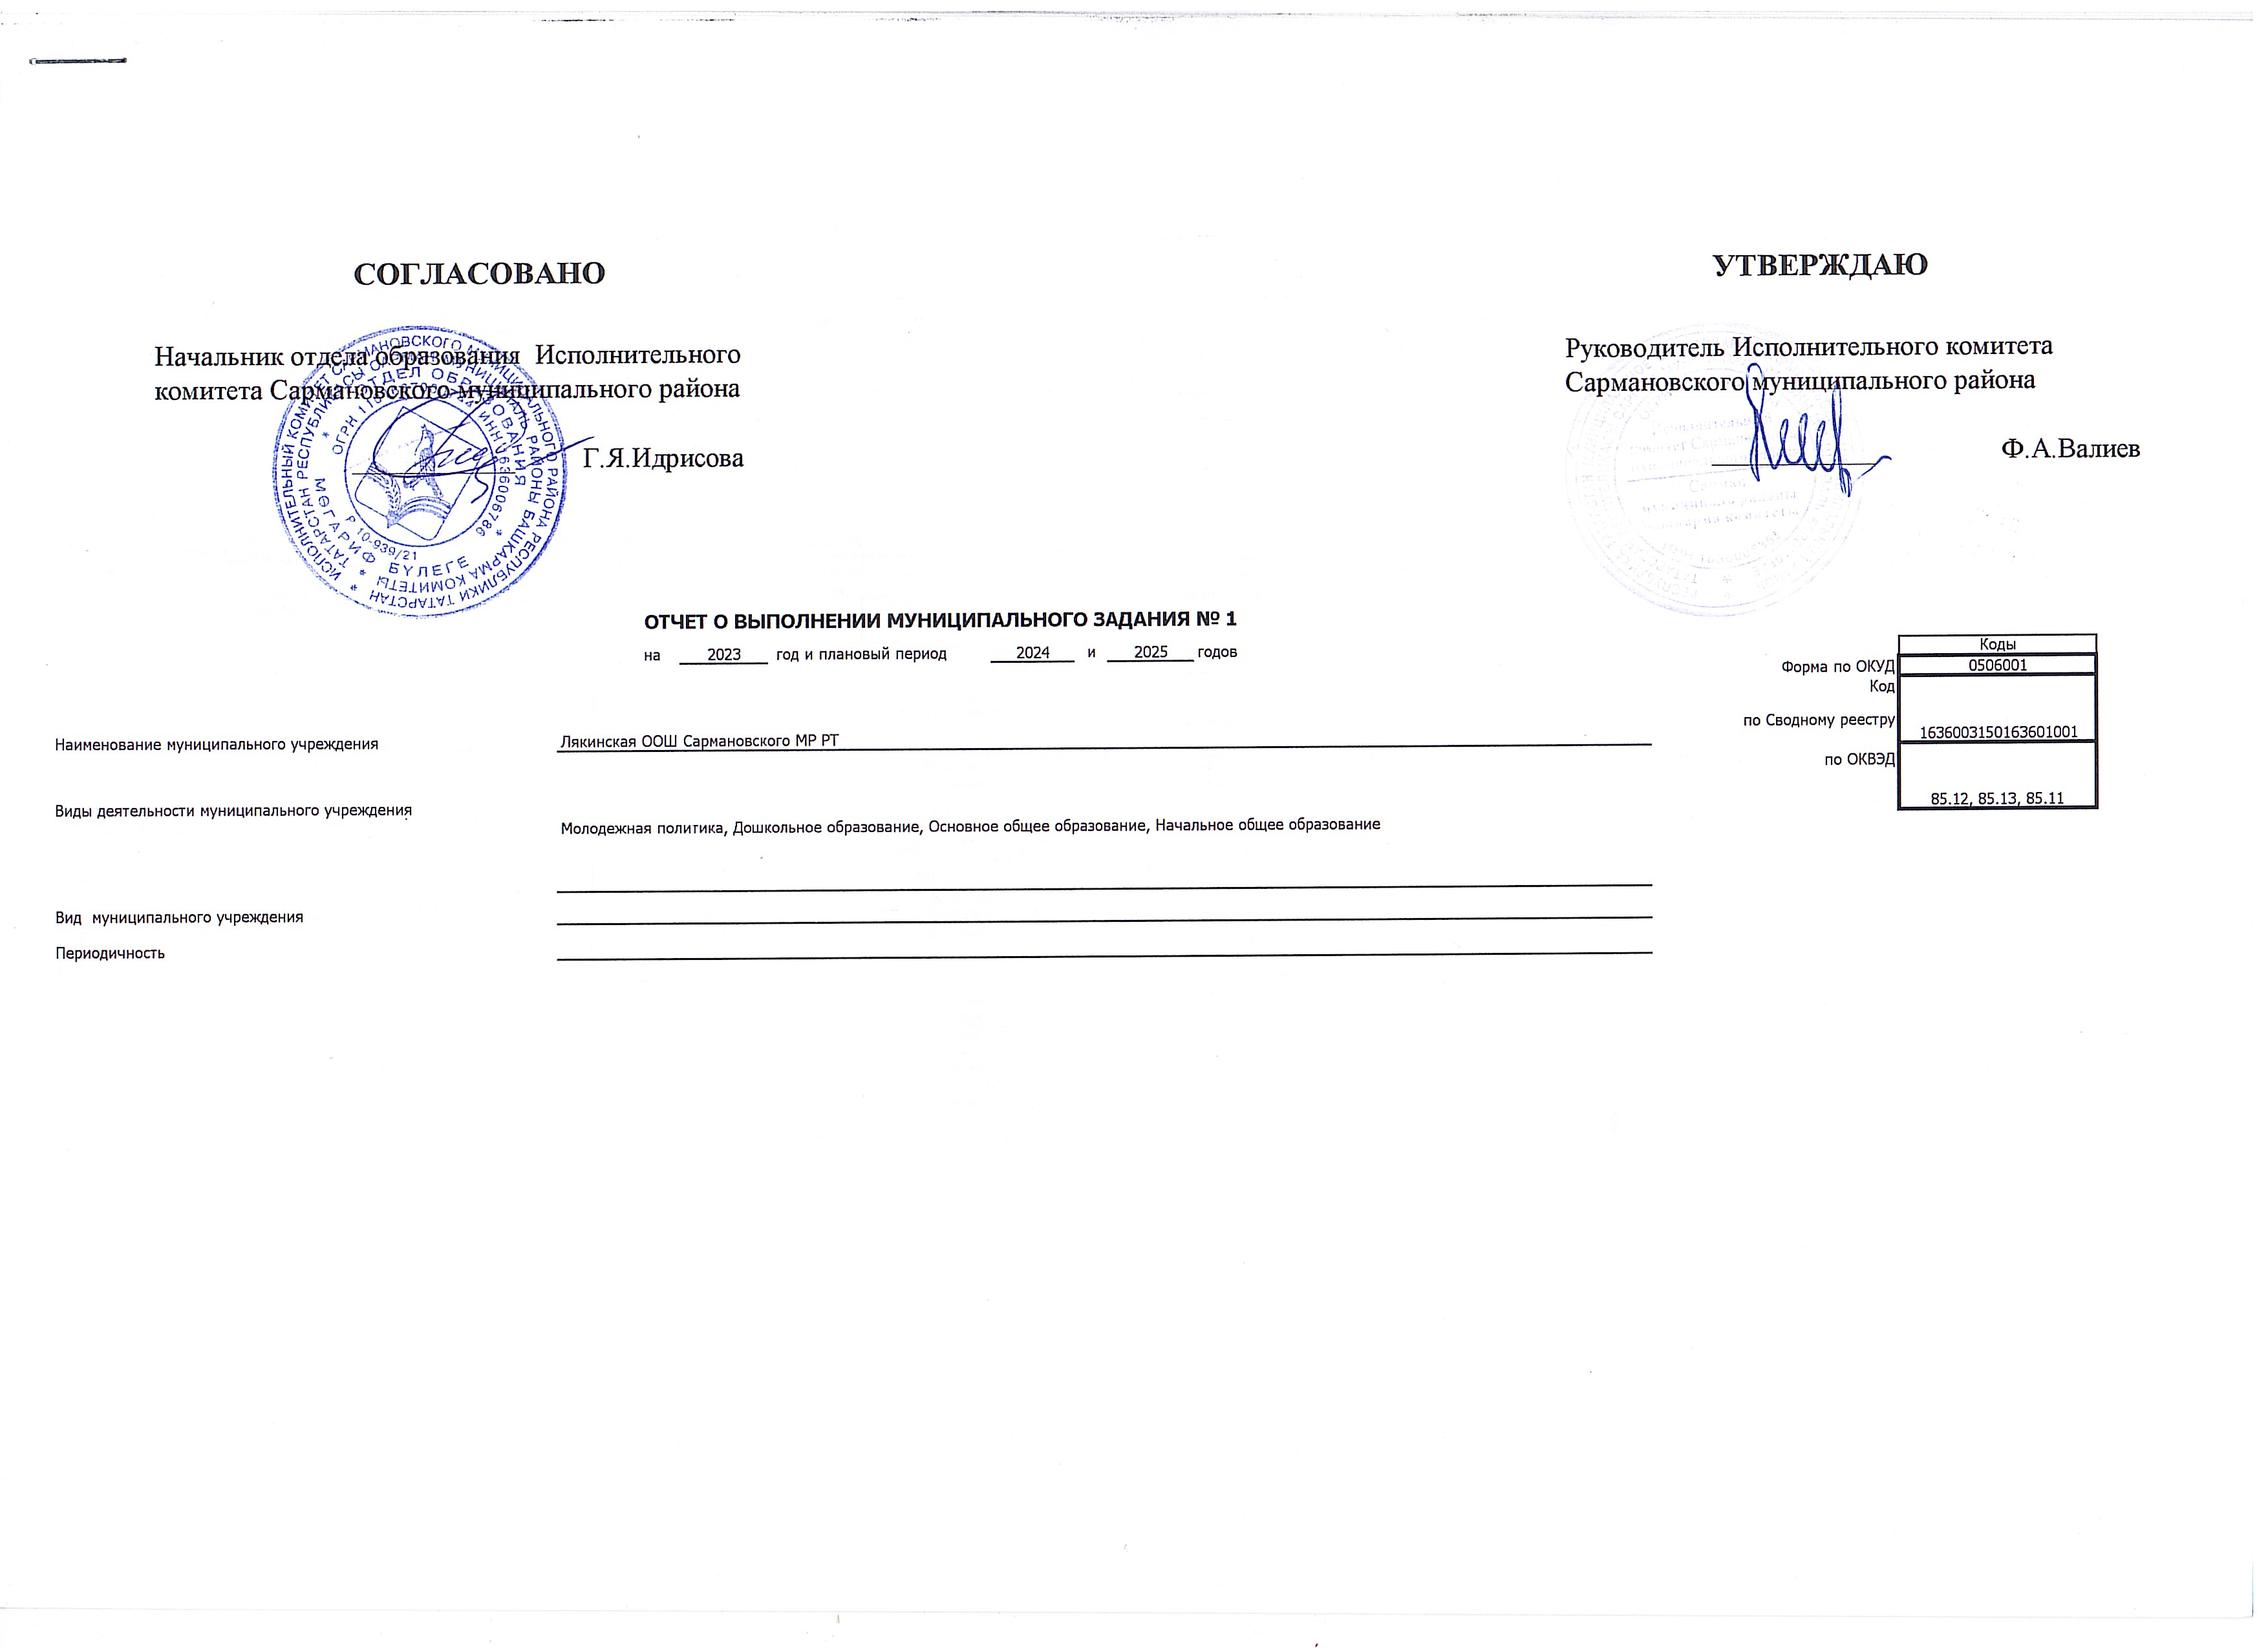

 |  | СОГЛАСОВАНО |  |  |  |  |  |  |  |  |  | УТВЕРЖДАЮ
 | Начальник отдела образования Исполнительного комитета Сармановского муниципального района |  |  |  |  |  |  |  |  |  | Руководитель Исполнительного комитета Сармановского муниципального района

 |  | _______________ | Г.Я.Идрисова |  |  |  |  |  |  |  |  | _______________ |  | Ф.А.Валиев

 |  |  |  | ОТЧЕТ О ВЫПОЛНЕНИИ МУНИЦИПАЛЬНОГО ЗАДАНИЯ № 1
 |  |  |  | на | 2023 | год и плановый период | 2024 | и | 2025 | годов |  |  | Коды
 |  |  |  |  |  |  |  |  |  |  |  | Форма по ОКУД | 0506001
 |  |  |  |  |  |  |  |  |  |  |  | Код | 1636003150163601001
Наименование муниципального учреждения |  |  | Лякинская ООШ Сармановского МР РТ |  |  |  |  |  |  |  |  | по Сводному реестру
 |  |  |  |  |  |  |  |  |  |  |  | по ОКВЭД | 85.12, 85.13, 85.11
Виды деятельности муниципального учреждения
 |  |  | Молодежная политика, Дошкольное образование, Основное общее образование, Начальное общее образование
Вид муниципального учреждения
Периодичность

Часть 2 Раздел 1_3_2
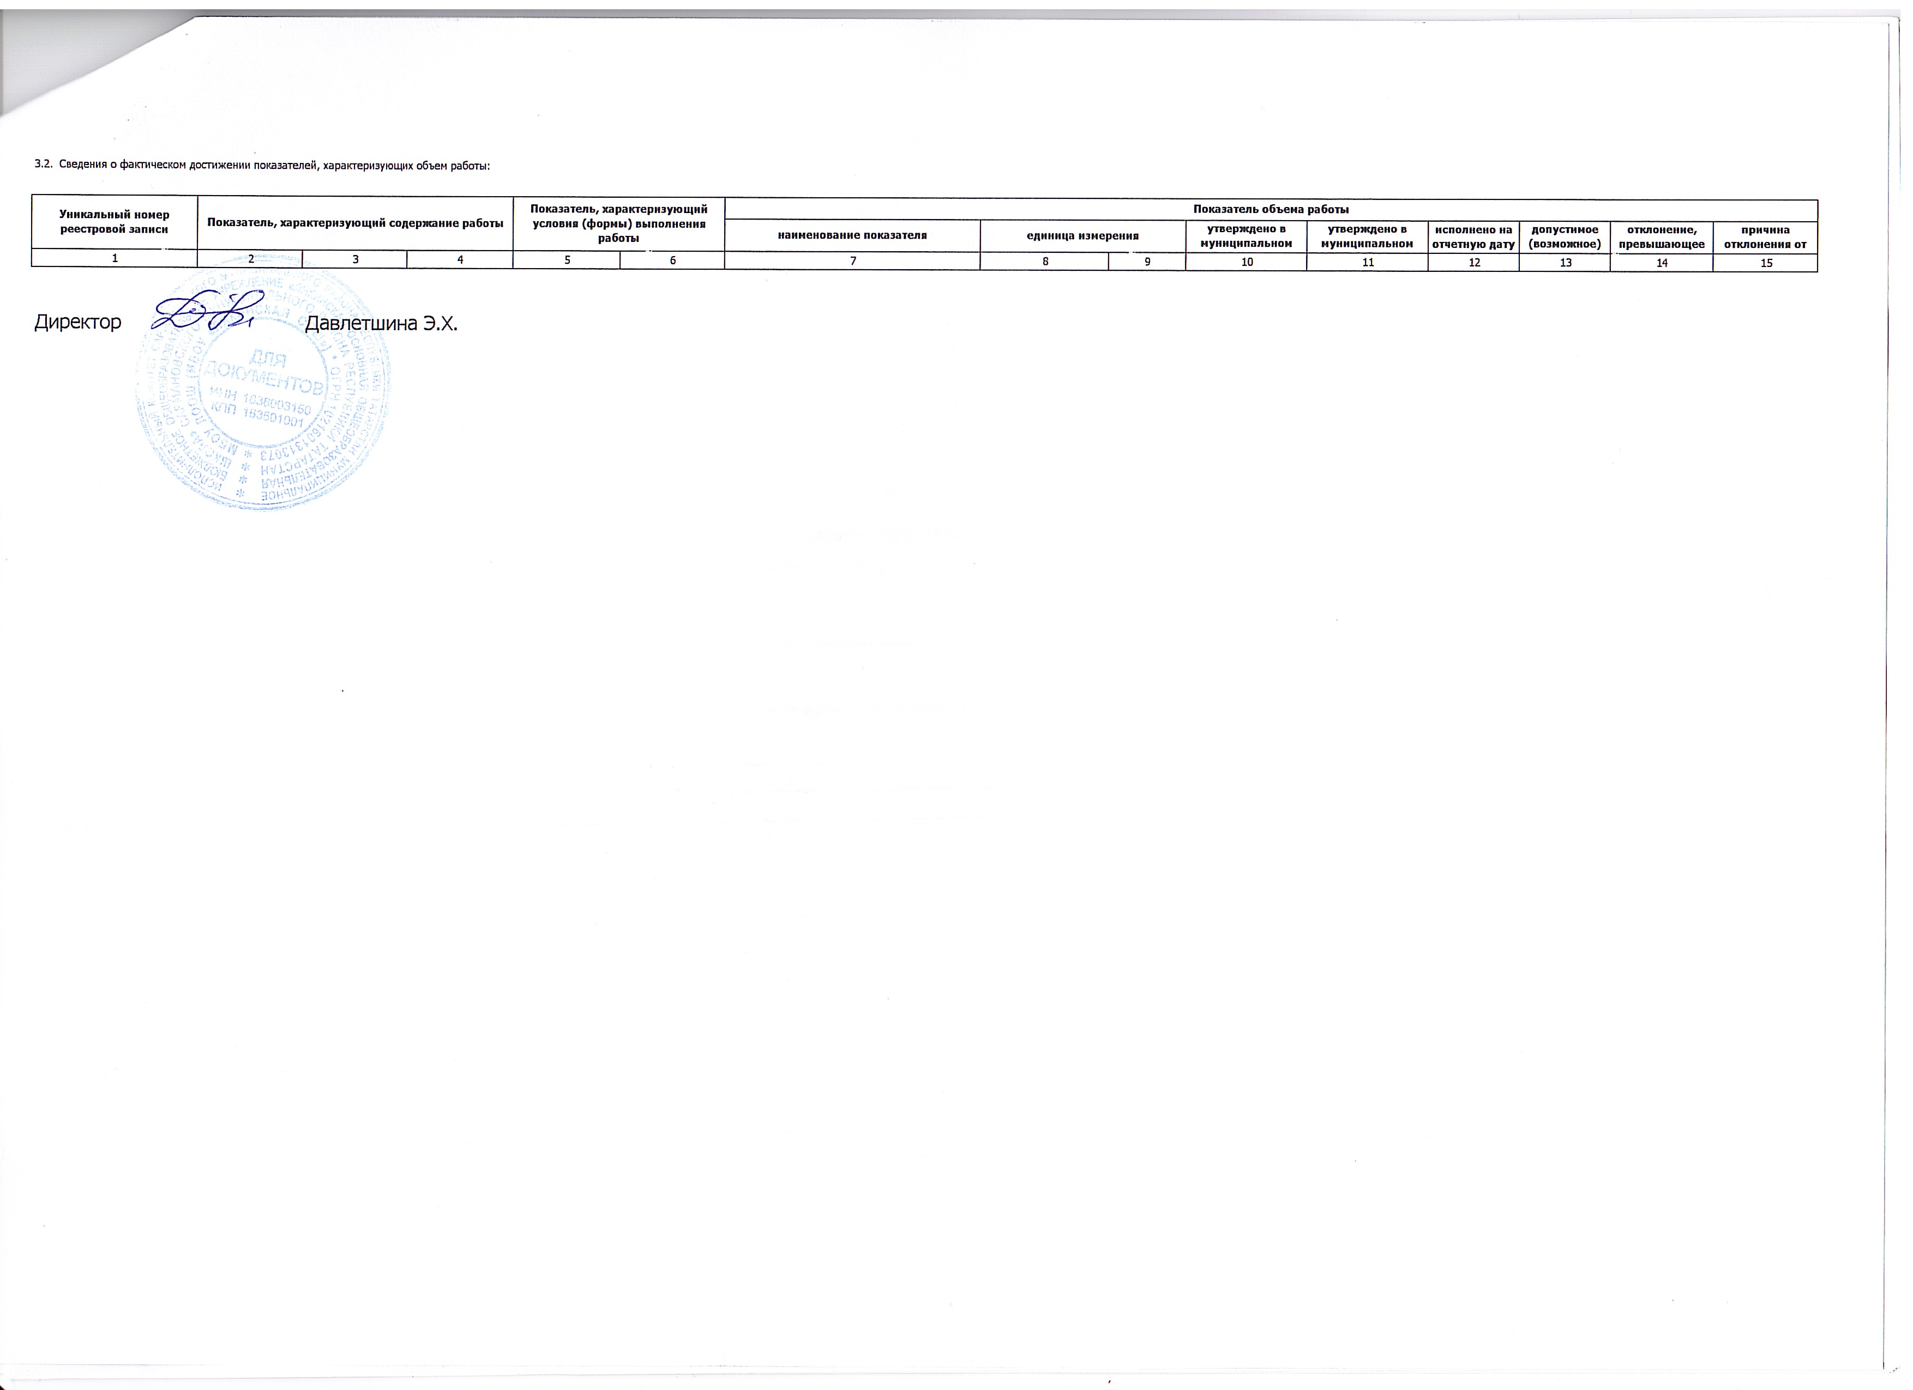
3.2. Сведения о фактическом достижении показателей, характеризующих объем работы:

Уникальный номер реестровой записи | Показатель, характеризующий содержание работы |  |  | Показатель, характеризующий условия (формы) выполнения работы |  | Показатель объема работы
 |  |  |  |  |  | наименование показателя | единица измерения |  | утверждено в муниципальном задании на год | утверждено в муниципальном задании на отчетную дату | исполнено на отчетную дату | допустимое (возможное) отклонение | отклонение, превышающее допустимое (возможное) отклонение | причина отклонения от плана
1 | 2 | 3 | 4 | 5 | 6 | 7 | 8 | 9 | 10 | 11 | 12 | 13 | 14 | 15

Директор |  | Давлетшина Э.Х.

